Tuto
TUTO : COMMENT CRÉER UNE APPLICATION MULTILANGUES AVEC VBA
 |  | 4

1.Formatage/Organisation des feuilles Excel

COURS EXCEL
Ce tuto en 2 parties, se concentre sur la partie VBA de la création d'une application multilangues.
Pour plus de détails sur la création de la liste déroulante et l'adapatation automatique à l'aide des formules RECHERCHEV, vous pouvez
vous reportez au tuto conçacré à la partie Excel. =>

i L'utilisation de certaines polices utilisées pour l'affichage dans d'autres caractères que l'alphabet français peut échouer avec VBA.

A/ Préparer la maquette de rendu final du fichier
Tout d'abord avant de commencer à programmer, il vous faut tout d'abord réaliser la maquette finale de votre fichier, afin de savoir plus tard où
chercher les données pour programmer la modulation d'affichage en fonction de la langue choisie.

A cette étape vous devez choisir où l'utilisateur pourra choisir sa langue d'affichage, dans une feuille Excel à l'aide d'une liste déroulante par
exemple ? Dans un userform ? Ou les 2 ? Ainsi que prévoir certaines questions du type aller vous utiliser des boutons formulaire ou activex dans
vos feuilles Excel ?

Sur la base de l'onglet exemple, est créé une barre dédiée au choix de la langue d'affichage gérée à l'aide d'une liste déroulante (Ligne 2).

Rendu final

B/ Organiser la base de données des textes traduits
Une fois votre maquette terminée, vous devez prévoir soit une zone spécifique, soit un onglet dédié à contenir votre base de textes traduits,
organisée de manière homogène, afin de simplifier et rendre plus rapide le codage.

Par exemple dans ce tuto, l'onglet : Base Exemple est dédié à contenir tous les textes traduits dans 4 langues, dont la récupération se fait en
fonction du choix de l'utilisateur à l'aide de la liste déroulante placée dans l'onglet Exemple.
La base de texte est organisée de manière verticale afin de pouvoir utiliser dans Excel et dans VBA la formule/fonction RECHERCHEV.
Ainsi à chaque ligne, nous avons une base langue.
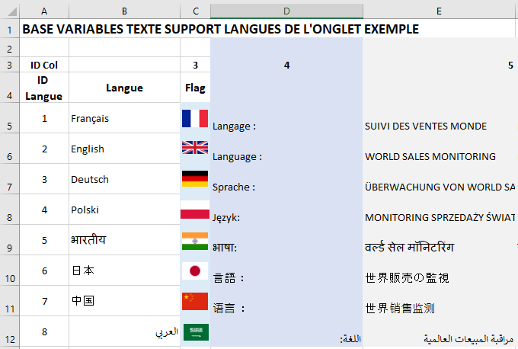

Comme on peut voir, à chaque ligne, une langue et ses traductions

Option supplémentaire : Nommage cellule
Si vous souhaitez vous pouvez nommer les cellules et plage cellules de la base de donnée pour les reprendre dans la formule recherchev de VBA.
Cela permet de rendre plus lisible le code à modifier ou de permettre d'éviter de changer toutes les codes si changement d'emplacement de
la valeur renvoyé par la liste déroulante ou modification dans la plage de recherche.

Il suffit de cliquer sur la cellule ou la plage à nommer et à la place de l'adresse, y mettre un nom -> Entrer pour valider
Vous pourrez modifier l'adresse, en utilisant le gestionnaire de nom (vous pouvez aussi déplacer la cellule, tout est repris ainsi que le nom).


2. Modifier le texte des contrôles ActiveX et formulaire dans les feuilles Excel

Certains objet dans Excel ne peuvent êtres traduit dynamiquement à l'aide de formule, commes les contrôles ActiveX et formulaire.
Mais à l'aide de VBA et de la gestion d'événement, il est possible de moduler leurs textes en fonction du choix de la langue d'affichage.

Le choix de bouton doit être uniforme afin de pouvoir coder plus rapidement, les 2 types ont leur avantages et les 2 vont être abordés.
Les points A et B, vont être utilisés pour expliquer les principes de fonctionnement

A/ Moduler le texte à l'aide de la Fonction VBA Vlookup()
Cette fonction est l'équivalent VBA de la formule RECHERCHEV, son équivalent à la formule RECHERCHEH est la fonction Hlookup.
Son fonctionnement est identique et sera repris systématiquement pour retrouver les traductions, pour rappel la formule se base sur 4 critères :
 | 1 - La valeur recherché, ici nous recherchons à partir de la position de la langue dans l'index de la liste déroulante, qui est renvoyé
 | dans la cellule C2
 | 2 - La plage de données recherchée, ici notre base de donnée est dans notre onglet : Base Exemple, par simplification pratique
 | si ajout de valeur par la suite non prévue, allonger cette plage à une valeur de colonne maximale afin d'être large (ici colonne XEZ)
 | Il faut prendre la 1er colonne avec l'index à la colonne max, soit la plage cellule A5:EXD12
 | 3 - La colonne où se trouve la valeur, la ligne est défini automatiquement par la recherche du critère 1, il reste donc que la colonne
 | à définir, ce qui sera le plus long, car pour chaque valeur traduite, il faudra définir la colonne. La colonne où se trouve nos valeurs
 | traduites pour le mot "Bouton" se trouvent dans la colonne 5
 | 4 - Si la solution trouvée doit être exacte ou approximative, ici FAUX pour exacte
Ainsi dans les boutons de l'onglet : Exemple, nous souhaitons afficher, en fonction du choix de liste déroulante par l'utilisateur dans chaque
langue, le terme traduit de "Bouton". La formule à employer sera :
Application.VLookup(ThisWorkbook.Worksheets(2).Range("C2").Value, ThisWorkbook.Worksheets(3).Range("A5:XED12"), 5, False)
1
2
3
4

3
Voilà pourquoi l'organisation est importante, d'après l'onglet Exemple, nous utilisons une seule base pour les données des tableaux.
Il n'y a donc qu'une seule valeur à modifier dans cette formule pour afficher la traduction, qui est la valeur colonne.
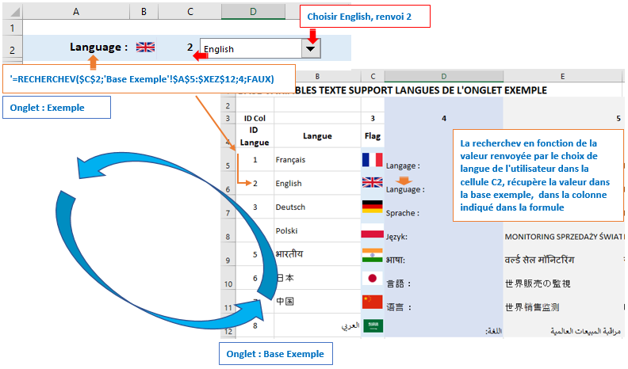

 |  |  | Mécanique identique à la
 |  |  | Recherchev

B1/ MàJ des contrôles ActiveX
La mise à jour des contrôles ActiveX est aisée, la modulation d'affichage se fait par la propriété de bouton Caption.
Ainsi pour modifier le texte du bouton bouton_bonjour de l'onglet Exemple, il suffit de coder :
1
2
ThisWorkbook.Worksheets(2).bouton_bonjour.Caption = "TITRE du BOUTON"
3
4
5

1 - Optionnel, sert à spécifier le classeur
2 - Si la ligne n'est pas codé dans le module de feuille du bouton, toujours indiquer où se trouve le bouton
3 - Reprendre le nom du bouton de manière exacte
4 - Choisir la propriété du bouton : Caption
5 - Indiquer soit entre paranthèse le texte à afficher soit la variable contenant le texte à afficher sans paranthèse

B2/ MàJ des contrôles Formulaire
La mise à jour des contrôles formulaire se fait par la propriété de bouton Caption.
Ainsi pour modifier le texte du bouton Bouton_form_bonjour de l'onglet Exemple, il suffit de coder :
1
ThisWorkbook.Worksheets(2).Shapes("Bouton_form_bonjour").TextFrame.Characters.Text = TITRE_BOUTON
2
3
4
5
6
7

1 - Optionnel, sert à spécifier le classeur
2 - Si la ligne n'est pas codé dans le module de feuille du bouton, toujours indiquer où se trouve le bouton
3 - Reprendre le nom du bouton de manière exacte
4 - Choisir l'objet Textframe qui permet de pouvoir atteindre les propriétés et méthode de gestion du texte
5 - Choisir la méthode Characters qui pemettra de choisir la propriété Text plus tard
6 - Choisir la propriété Text gérant le texte de l'objet
7 - Indiquer soit entre paranthèse le texte à afficher soit la variable contenant le texte à afficher sans paranthèse

C/ Choisir une méthode pour mettre à jour les boutons
Les boutons ou la feuille peut être mise à jour de plusieurs manière, par exemple :
 | Evénements feuille (les macros doivent être placées de préférence dans le module feuille)
 | > Par clic sur un bouton : Sub bouton_bonjour_Click
 | > A l'activation de la feuille Sub Worksheet_Activate
 | > A chaque changement dans la feuille Worksheet_Change
 | > …
 | Evénements classeur (les macros doivent être placées de préférence dans le module ThisWorkbook)
 | > A l'ouverture du classeur Sub Workbook_Open
 | > Après un calcul Sub Workbook_SheetCalculate(ByVal Sh As Object)
 | > …
La plupart des événements peuvent se cumuler pour indication, bien qu'il ne semble peut pertinent de le faire.

Pour l'exemple nous allons utiliser l'événement ThisWorkbook SheetCalculate, à chaque choix de langue réalisé avec la liste déroulante,
l'événement s'activera et lancera la mise à jour de l'affichage.
Pour le codage ci-dessous nous allons utiliser la fonction de recherchev vlookup pour atteindre les données traduites à rapatrier dans les
propriétés texte des objets (A & B).

Private Sub Workbook_SheetCalculate(ByVal Sh As Object) 'Evénement intervenant à chaque recalcul auto dans la feuille Exemple
Dim TITRE_BOUTON As String 'déclaration variable en données texte

If Sh.Index = 2 Then 'si action calcul à lieu dans l'onglet d'index 2 (onglet exemple, alors)
If Not ThisWorkbook.ActiveSheet.Index = Worksheets(2).Index Then End 'Ctrl anti-bug si retour dans événement

'Définition variable en utilisant l'équivalent vba de la recherchev => VLOOKUP : Application.VLookup()
TITRE_BOUTON = Application.VLookup(ThisWorkbook.Worksheets(2).Range("C2").Value, ThisWorkbook.Worksheets(3).Range("A5:XED12"), 7, False)

'____________________________________________________________________________
'1. MàJ titre traduit du bouton controle ACTIVEX
ThisWorkbook.Worksheets(2).bouton_bonjour.Caption = TITRE_BOUTON
'____________________________________________________________________________
'2. MàJ titre traduit du bouton controle FORMULAIRE
ThisWorkbook.Worksheets(2).Shapes("Bouton_form_bonjour").TextFrame.Characters.Text = TITRE_BOUTON 'MàJ du titre du bouton
'____________________________________________________________________________

End If

End Sub
* Les lignes de codes en rouge sont optionnelles, si vous souhaitez utiliser un autre événement il suffit de copier le reste du code.

Ainsi avec la fonction Vlookup, nous pouvons retrouver nos informations dans l'onglet Base Exemple par une recherchev et mettre à jour facilement
l'affichage des boutons.
A noter qu'il est tout à fait possible de se passer de variable et de mettre la fonction Vlookup à la place des variables donnant ainsi :
ThisWorkbook.Worksheets(2).bouton_bonjour.Caption = Application.VLookup(ThisWorkbook.Worksheets(2).Range("C2").Value, ThisWorkbook.Worksheets(3).Range("A5:XED12"), 7, False)
Mais le code en devient très vite long et peu lisible

3. Créer des MsgBox personnalisé en fonction de la langue

La création se gère de la même manière que la mise à jour des boutons, nous utiliserons toujours la fonction Vlookup.
Le code d'une Msgbox est assez simple : MsgBox Texte, Icone+Bouton, Titre
Afin de pouvoir lire facilement le code, nous allons rapatrier nos valeurs traduites à l'aide de la recherchev dans des variables reprise dans la msgbox.
* Le code se trouve dans le module Exemple

Sub EXEMPLE_MSGBOX_PERSO_LANGUE() 'Exemple de boite de message avec texte personnalisé suivant langue
Dim TEXTE, TITRE As String 'Déclaration des variables en données texte

Définition des variables en utilisant l'équivalent vba de la recherchev => VLOOKUP : Application.VLookup()
TEXTE = Application.VLookup(ThisWorkbook.Worksheets(2).Range("C2").Value, ThisWorkbook.Worksheets(3).Range("A5:XED12"), 5, False)
TITRE = Application.VLookup(ThisWorkbook.Worksheets(2).Range("C2").Value, ThisWorkbook.Worksheets(3).Range("A5:XED12"), 6, False)

MsgBox TEXTE, vbInformation, TITRE 'Msgbox / reprise du texte traduit avec la variable TEXTE / Icone / reprise du titre traduit avec la variable TITRE

'Option pour une RECHERCHEH : Utiliser Application,HLookup(Valeur recherchée, Plage recherche, ligne où se trouve la traduction, faux pour valeur exacte)

End Sub
* La seule difficulté est de bien reprendre l'information de langue choisie et la colonne où reprendre le texte

4. Créer des Userform personnalisé en fonction de la langue

Un Userform se gère toujours de la même manière à l'aide de la fonction Vlookup permettant de rapatrier les données à l'aide d'une recherchev.
Pour la plupart des objets de contrôle de l'userform nous utiliserons la propriété Caption afin de moduler leurs affichage.
Pour changer par exemple les légendes d'un contrôle il suffit d'utiliser la propriété ControlTipText

Vient à choisir le moment où changer la langue d'affichage, l'idéal en suivant la logique de l'onglet Exemple est de le faire à l'initialisation de l'Userform.
Mais il serait possible aussi de changer l'affichage par le clic d'un bouton ou par le choix d'une langue à l'aide d'un contrôle dans le formulaire.
Tout dépendra de la logique d'utilisation de votre application.

L'Userform va être un exemple simple, de type entrée d'informations avec validation, quelques labels texte et l'ajout d'un bouton Sortir et de changement
de langue à l'intérieur de l'userform.

La mise à jour se fera à chaque initialisation de l'Userform avec une possibilité à l'utilisateur pour changer la langue à l'aide d'un bouton toupie
Private Sub UserForm_Initialize() 'Evénement d'initialisation de l'userform
'A chaque initialisation, adapter la langue d'affichage, à la langue choisie avec la liste déroulante de l'onglet

MàJ textes de l'userform en utilisant l'équivalent vba de la recherchev => VLOOKUP : Application.VLookup()
'____________________________________________________________________________
'1. MàJ titre userform
Me.Caption = Application.VLookup(ThisWorkbook.Worksheets(2).Range("C2").Value, ThisWorkbook.Worksheets(3).Range("A5:XED12"), 8, False)
'____________________________________________________________________________
'2. MàJ texte des labels
Me.LABEL_BIENVENUE.Caption = Application.VLookup(ThisWorkbook.Worksheets(2).Range("C2").Value, ThisWorkbook.Worksheets(3).Range("A5:XED12"), 9, False)
Me.LABEL_NOM.Caption = Application.VLookup(ThisWorkbook.Worksheets(2).Range("C2").Value, ThisWorkbook.Worksheets(3).Range("A5:XED12"), 10, False)
Me.LABEL_PRENOM.Caption = Application.VLookup(ThisWorkbook.Worksheets(2).Range("C2").Value, ThisWorkbook.Worksheets(3).Range("A5:XED12"), 11, False)
Me.LABEL_TEXTEDIVERS.Caption = Application.VLookup(ThisWorkbook.Worksheets(2).Range("C2").Value, ThisWorkbook.Worksheets(3).Range("A5:XED12"), 12, False)
Me.LABEL_TEXTLANGUE.Caption = Application.VLookup(ThisWorkbook.Worksheets(2).Range("C2").Value, ThisWorkbook.Worksheets(3).Range("A5:XED12"), 13, False)
Me.LABEL_LANGUE.Caption = Application.VLookup(ThisWorkbook.Worksheets(2).Range("C2").Value, ThisWorkbook.Worksheets(3).Range("A5:XED12"), 14, False)
'____________________________________________________________________________
'3. MàJ texte bouton
Me.BOUTON_USERFORM.Caption = Application.VLookup(ThisWorkbook.Worksheets(2).Range("C2").Value, ThisWorkbook.Worksheets(3).Range("A5:XED12"), 15, False)
'____________________________________________________________________________
'4. MàJ des checkbox
Me.CheckBox1.Caption = Application.VLookup(ThisWorkbook.Worksheets(2).Range("C2").Value, ThisWorkbook.Worksheets(3).Range("A5:XED12"), 16, False)
Me.CheckBox2.Caption = Application.VLookup(ThisWorkbook.Worksheets(2).Range("C2").Value, ThisWorkbook.Worksheets(3).Range("A5:XED12"), 16, False)
'____________________________________________________________________________

'Option pour une RECHERCHEH : Utiliser Application,HLookup(Valeur recherchée, Plage recherche, ligne où se trouve la traduction, faux pour valeur exacte)

End Sub
* C'est très simple, au lieu de faire référence à un texte fixe entre paranthèse, nous utilisons une recherchev à la place

Et voilà c'est terminé, rien de plus simple pour passer d'une langue à l'autre.

